Inscriptions TGJ
Tour Gardois Jeunes 2021/2022 - Fiche d'inscription
Samedi 05/02/2022 - Tour Gardois Jeunes n°4 - OBC
Juge Arbitre : Gilles Dosseto | GEO : Alexandre Bera

Club : |  |  |  | Email :

Nom du responsable : |  |  |  | Téléphone :

Les catégories proposées pour cette compétitions sont (un seul tableau par joueur) : Filles : simple dame dans toutes les catégories | Garçons : simple homme pour les Poussins et Minimes /// double homme pour les Benjamins et Cadets

Inscrivez une X dans les colonnes ↓ Simple / Double ↓ pour un calcul automatique du tarif

Nom | Prénom | N° Licence | Catégorie d'inscription (Poussin / Benjamin / Minime / Cadet) | Simple | Double | Partenaire de double (Nom, Prénom, Club)

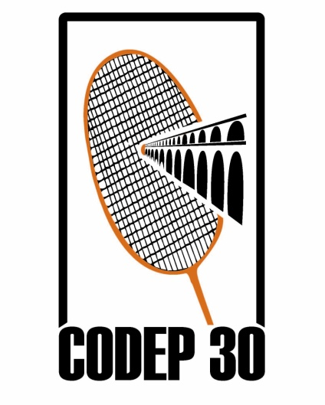
TOTAL à payer : | 0 |  | € | soit | 0 | joueur(s) x 7 euros

Inscriptions au plus tard le : |  |  |  |  | Fiche d'inscription à renvoyer à :

28 janvier 2022 |  |  |  |  | tournois@obc-nimes.com

